1
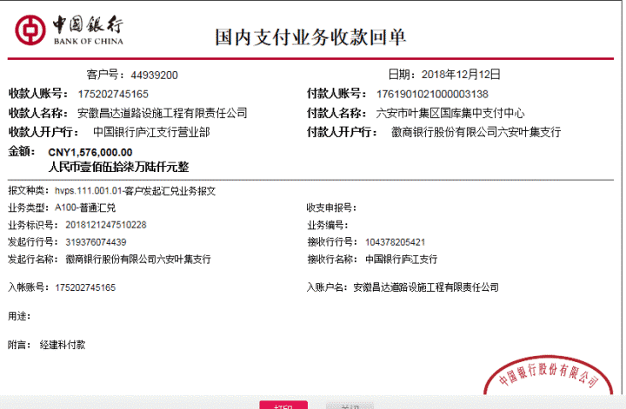
工程款支付证书
工程名称 |  | 六安市叶集区姚李镇2018年农村道路畅通工程Ⅱ标段 |  |  |  |  |  |  |  |  | ERP编号 | 9311 | 档案编号 | CD2018-013
合同金额 |  | 3,941,889.73 |  | 中标 日期 | 2018.3.6 |  | 已供工程 资料 | 中标通知书、施工合同及内部承包协议原件 |  |  |  | 庐江 | 责任 单位 | 业务二部
决算金额 |  |  |  | 竣工 日期 |  |  |  |  |  |  |  | 合肥 | 责任人 | 鲍虎成13965138680
序号 | 工程款到账 |  |  | 开票情况 |  | 管理费 |  | 代缴税金 | 其他扣款 |  | 预留款 |  | 实际支付
 | 日期 | 账户 | 金额 | 日期 | 金额 | 比例 | 金额 | 金额 | 金额 | 备注 | 金额 | 备注 | 户名 | 金额
1 | 2018-12-12 | 中 | 1,576,000.00 | 2018-12-05 | 1,576,000.00 | 2.0% | 31,520.00 | 149,004.00 | 4,500.00 | 2018.11.27外经证办理500元、建造师占用费4000,1500/月，工期80日历天 | 152,379.00 | 暂扣企税 | 材料 | 388,597.00
 |  |  |  |  |  |  |  |  |  |  |  |  | 12-13材料 | 850,000.00

 |  |  |  |  |  |  |  |  |  |  |  |  |  |  | 152379 | 22924
 |  |  |  |  |  |  |  |  |  |  |  |  |  |  | 4500 | 126080
 |  |  |  |  |  |  |  |  |  |  |  |  |  |  | 31520

合计 |  | - | 1,576,000.00 | - | 1,576,000.00 | - | 31,520.00 | 149,004.00 | 4,500.00 | - | 152,379.00 | - | - | 1,238,597.00
本次结算 支付明细 |  | 应支付金额 |  | 1,238,597.00 |  |  |  | 实际支付金额 |  | 小写 | 0.00
 |  | 已支付金额 |  | 1,238,597.00 |  |  |  |  |  | 大写 | 零元整
申请部门 意见 |  | 制表：朱敏 |  |  |  |  |  | 项目管理 意见 |  | 施总、朱总已同意支付（附表背面截图）。
财务初审 意见 |  |  |  |  |  |  |  | 财务审核 意见
质安初审 意见 |  |  |  |  |  |  |  | 质安稽查 意见
总经理审批 |  |  |  |  |  |  |  | 董事长审批

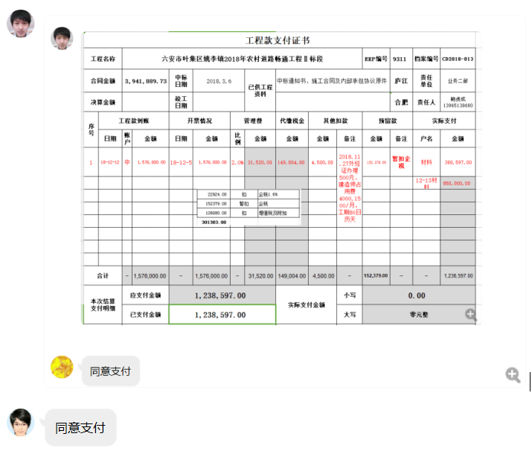

2
工程款支付证书
工程名称 |  | 六安市叶集区姚李镇2018年农村道路畅通工程Ⅱ标段 |  |  |  |  |  |  |  |  | ERP编号 | 9311 | 档案编号 | CD2018-013
合同金额 |  | 3,941,889.73 |  | 中标 日期 | 2018.3.6 |  | 已供工程 资料 | 中标通知书、施工合同及内部承包协议原件 |  |  |  | 庐江 | 责任 单位 | 业务二部
决算金额 |  |  |  | 竣工 日期 |  |  |  |  |  |  |  | 合肥 | 责任人 | 鲍虎成13965138680
序号 | 工程款到账 |  |  | 开票情况 |  | 管理费 |  | 代缴税金 | 其他扣款 |  | 预留款 |  | 实际支付
 | 日期 | 账户 | 金额 | 日期 | 金额 | 比例 | 金额 | 金额 | 金额 | 备注 | 金额 | 备注 | 户名 | 金额
1 | 2018-12-12 | 中 | 1,576,000.00 | 2018-12-05 | 1,576,000.00 | 2.0% | 31,520.00 | 149,004.00 | 4,500.00 | 2018.11.27外经证办理500元、建造师占用费4000,1500/月，工期80日历天 | 152,379.00 | 暂扣 企税 | 材料 | 388,597.00
 |  |  |  |  |  |  |  |  |  |  |  |  | 12-13材料 | 850,000.00

 | 本次
2 | 申请上次多扣的税 |  |  |  |  |  |  | -72,074.00 |  |  | -152,379.00 | 退暂扣 企税 | 材料 | 224,453.00

 |  |  |  |  |  |  |  |  |  |  |  |  |  |  | 152379

合计 |  | - | 1,576,000.00 | - | 1,576,000.00 | - | 31,520.00 | 76,930.00 | 4,500.00 | - | 0.00 | - | - | 1,463,050.00
本次结算 支付明细 |  | 应支付金额 |  | 224,453.00 |  |  |  | 实际支付金额 |  | 小写 | 0.00
 |  | 已支付金额 |  | 224,453.00 |  |  |  |  |  | 大写 | 零元整
申请部门 意见 |  | 制表：朱敏 |  |  |  |  |  | 项目管理 意见 |  | 施总、朱总已同意支付（附表背面截图）。
财务初审 意见 |  |  |  |  |  |  |  | 财务审核 意见
质安初审 意见 |  |  |  |  |  |  |  | 质安稽查 意见
总经理审批 |  |  |  |  |  |  |  | 董事长审批

